Game Overview
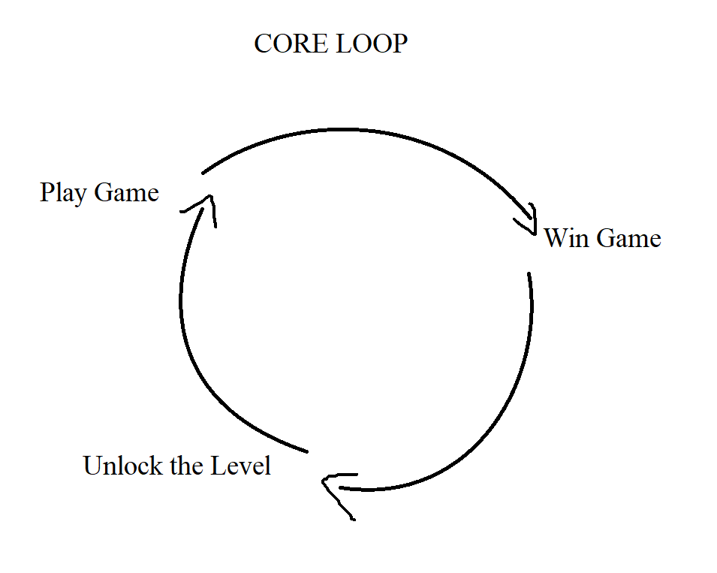
Gameplay Overview

ID | Type | Description
1 | Game Title | Jump and Die (Geometry Dash Maze Maps)
2 | Genre | Platform 2D, Maze, Puzzle
3 | Art | 2D Pixel
4 | Platform | PC
5 | Control | Spacebar or left-click
6 | Target | 5 tuổi trở lên, những người ưa thích đam mê trò chơi giải đố
7 | Theme | Thay đổi theo từng mà chơi
8 | Reference | link_game

Game Mechanic

ID | Type | Description
1 | Gameplay | Người chơi nhảy qua các chướng ngại vật
2 | Progress | Hoàn thành màn chơi để mở khóa màn tiếp theo. Độ khó tăng dần theo từng màn
3 | Lives | Khi người chơi chết mạng sẽ -1. Khi về 0 mạng sẽ âm
4
5
6

Map-LV
